dockerfile作成
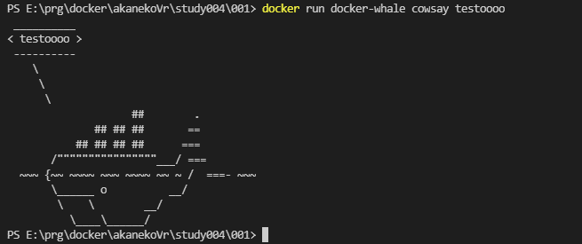
①ベースを設定
whalesay はクジラにﾒｯｾｰｼﾞを喋らせるだけの実験用ｲﾒｰｼﾞDockerです。
(1)dockerfile の用意
①ﾍﾞｰｽとなるdockerｲﾒｰｼﾞを指定
②ﾍﾞｰｽｲﾒｰｼﾞに自分が必要とする機能追加
③ｺﾝﾃﾅ起動時の命令指定
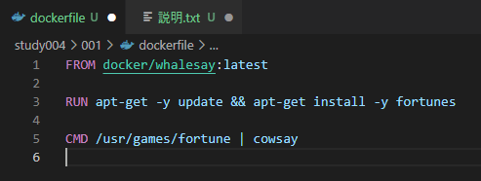

②自分に必要な機能を追加
ここではfortunes の機能を追加しています。

③ｺﾝﾃﾅ起動時に必要な命令を設定
CMDがコマンドライン命令
Fortune 命令を実行しcowsayに渡している
（画面表示）

上記を実行すると、
docker/whalesay:latestｲﾒｰｼﾞにﾚｲﾔｰが３つ追加された物が作成されます。

(2)dockerﾋﾞﾙﾄﾞを行いdocker ｲﾒｰｼﾞを構築

docker build -t docker-whale .

-t dockerｲﾒｰｼﾞ名
ﾋﾞﾙﾄﾞｺﾝﾃｷｽﾄの場所

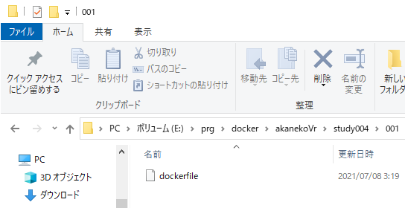

ﾋﾞﾙﾄﾞｺﾝﾃｷｽﾄのﾌｫﾙﾀﾞ

ﾋﾞﾙﾄﾞｺﾝﾃｷｽﾄのﾌｫﾙﾀﾞ内の内容が
すべて、Dockerﾃﾞｰﾓﾝに送信されます。
その為、 ﾃﾞﾌﾟﾛｲで必要なﾌｧｲﾙはすべてｺﾝﾃｷｽﾄ内に存在する必要があります。
またﾃﾞﾌﾟﾛｲに不要なﾌｧｲﾙを置くと、余計なコピー処理(負荷)が発生します。

実行結果
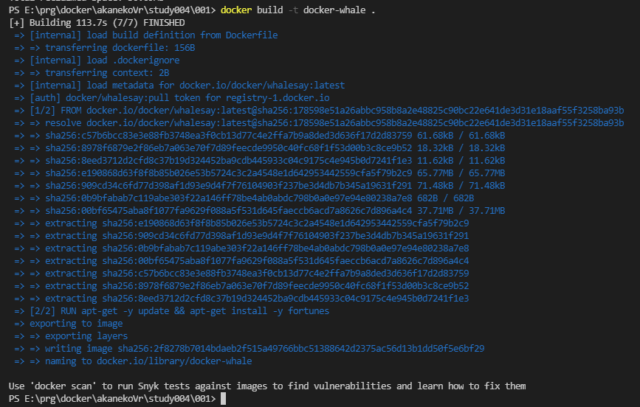

 | ﾋﾞﾙﾄﾞｺﾝﾃｷｽﾄの場所

同じコマンドを二回走らせた場合
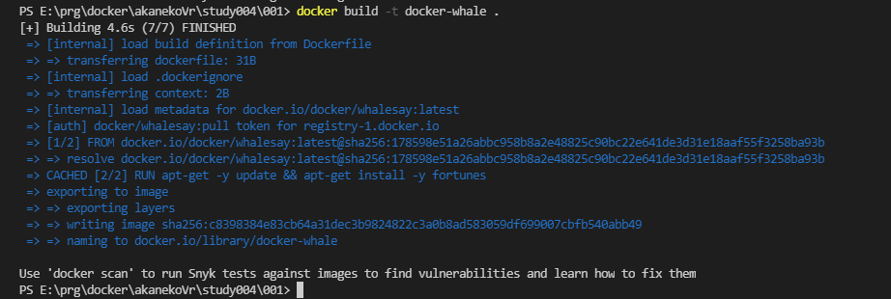

すでに取得済みのﾚｲﾔｰはｷｬｯｼｭにより取得が省略されなます。
dockerfile内命令も同様に前回と同じであれば
省略される事になります。

docker ビルド時のキャッシュを消す
docker builder prune

動作テスト
docker run docker-whale cowsay testoooo

docker hub ﾕｰｻﾞ作成
https://hub.docker.com/

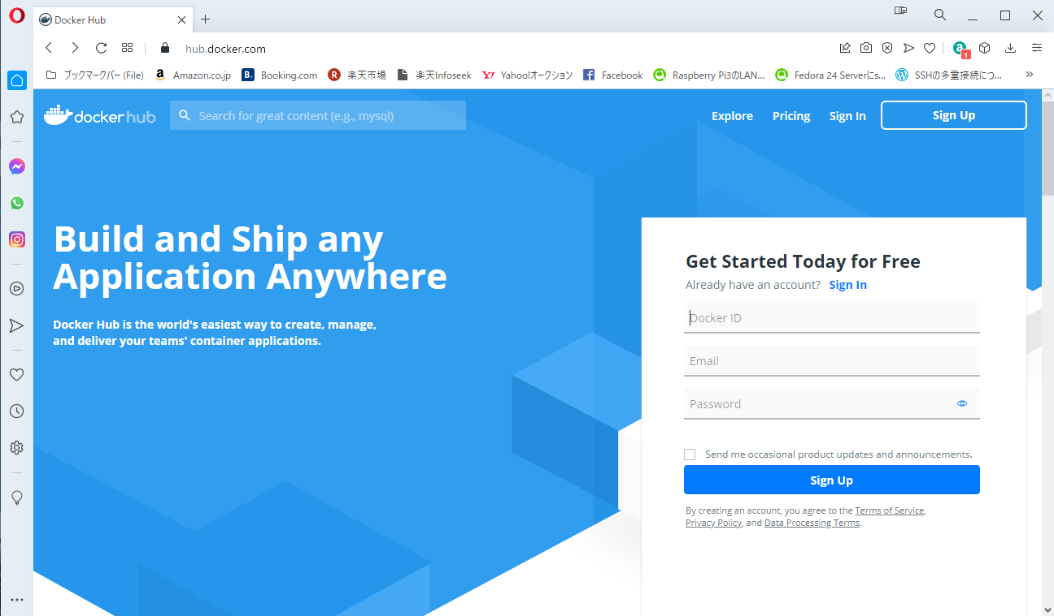

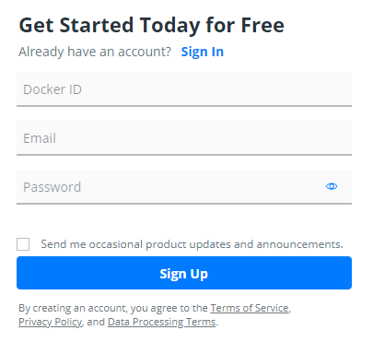

 | 英数字４文字以上

製品通知

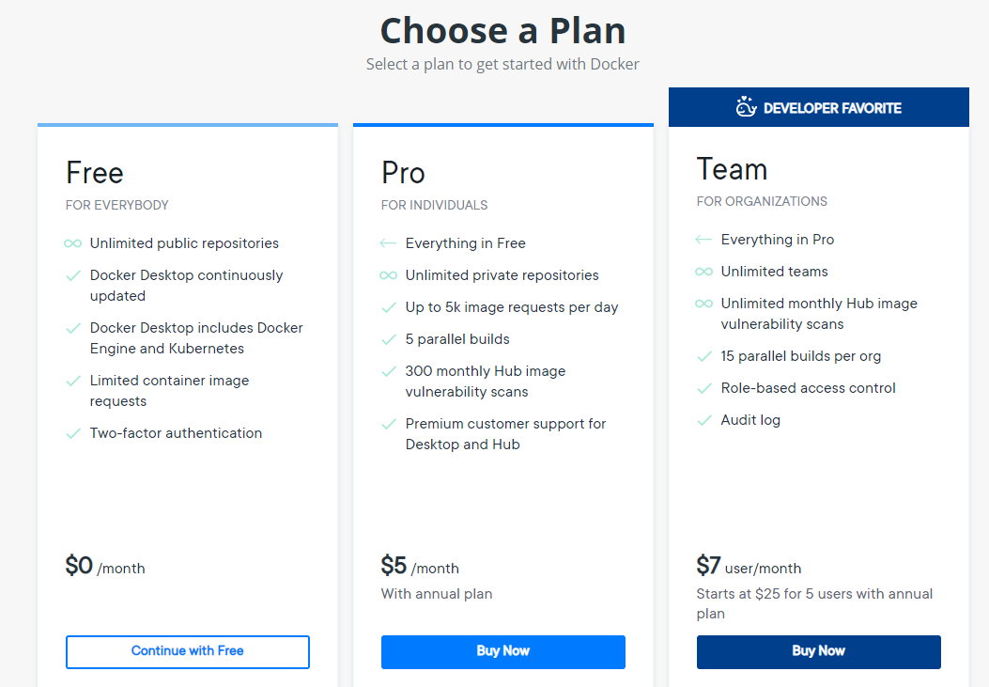

メール確認
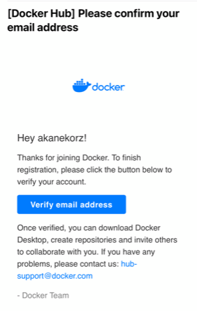

リポジトリ作成
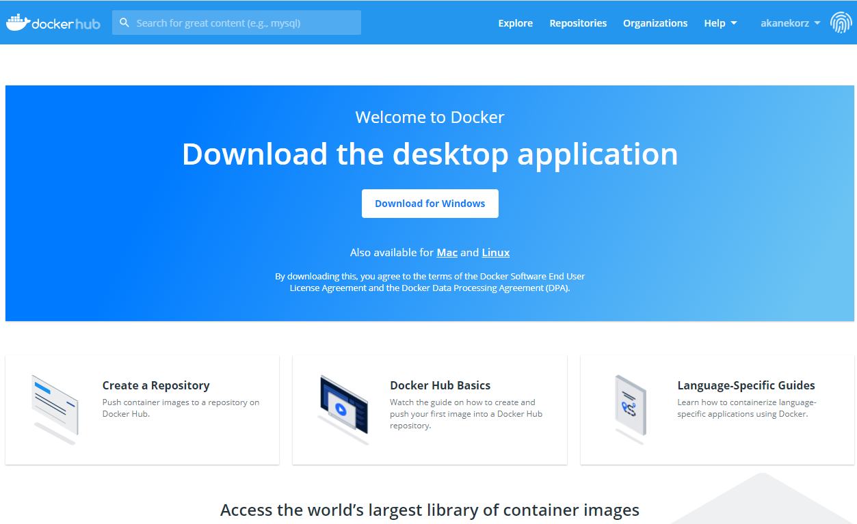

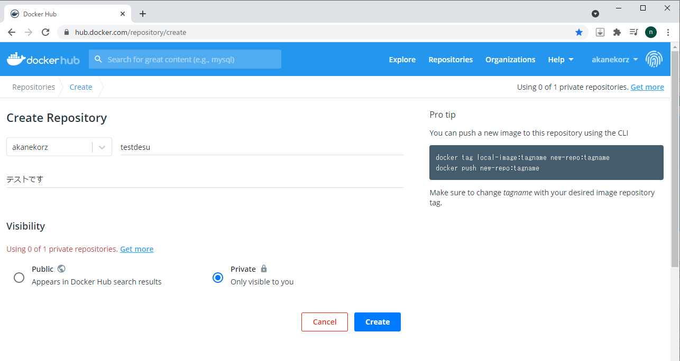

ﾘﾎﾟｼﾞﾄﾘ名

説明

非公開設定
無料版は一個しか作れません

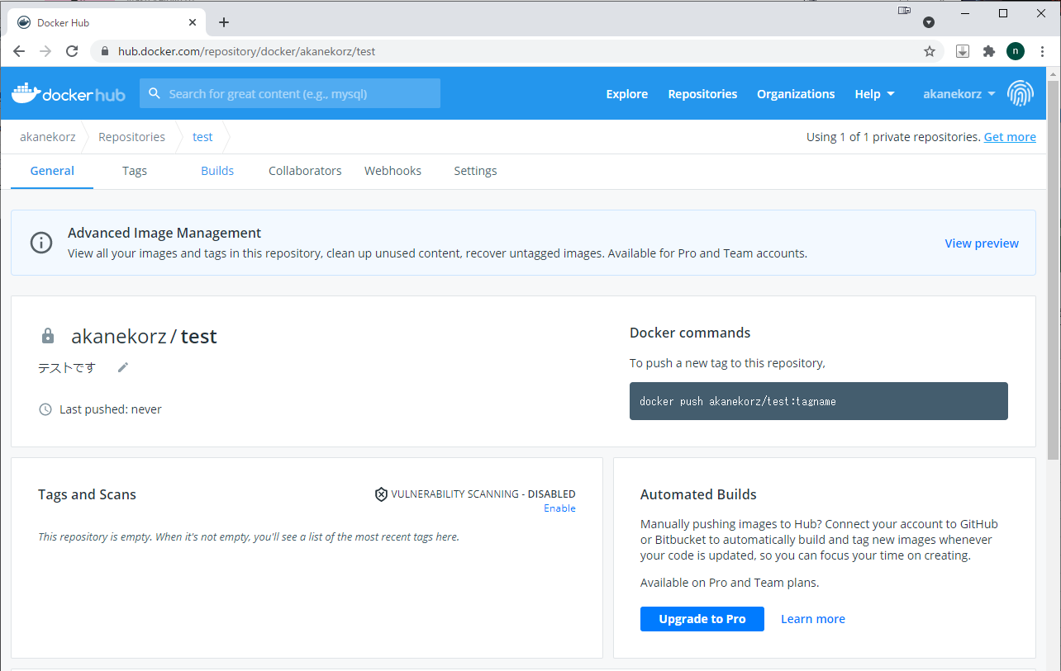

上記でリポジトリは完成です。

docker hub にpush
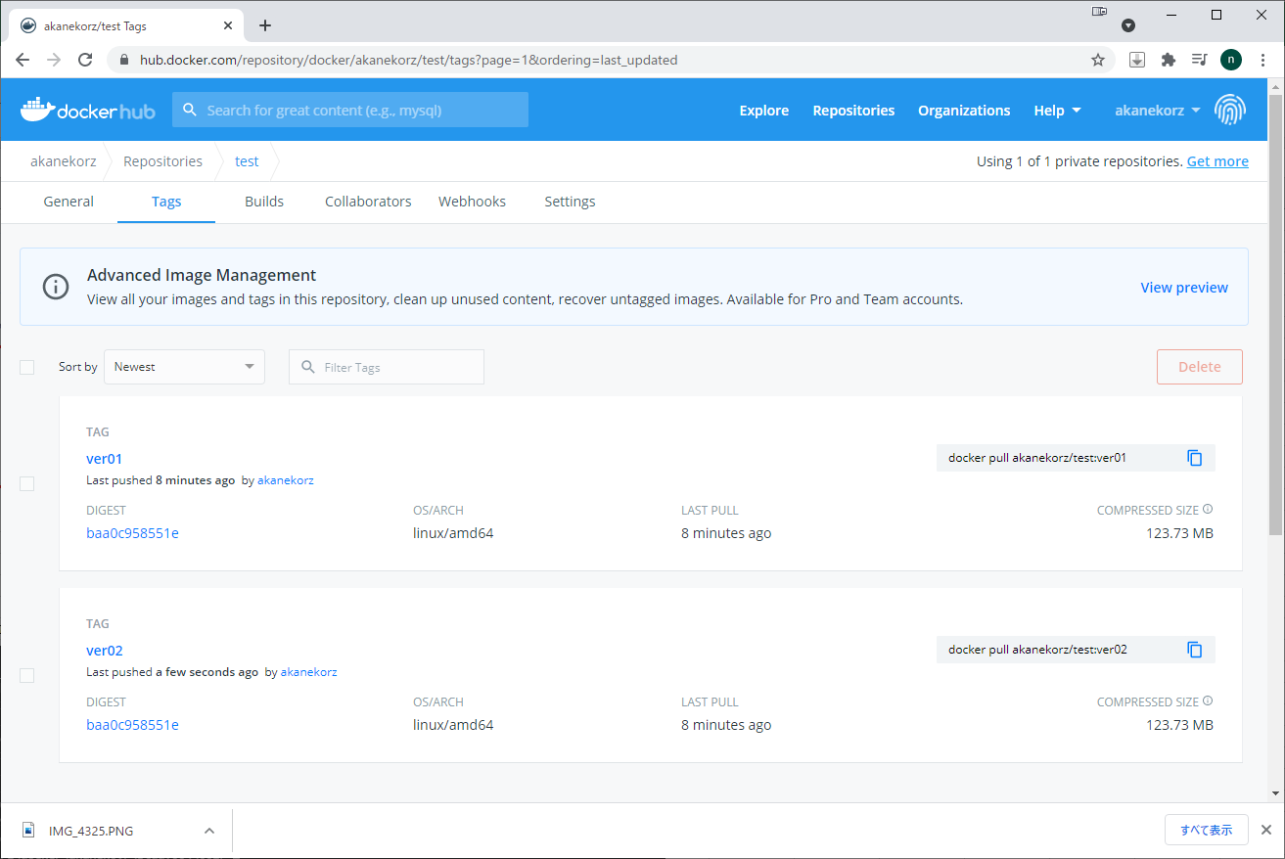
docker HUB にｲﾒｰｼﾞをUP

(手順）
①docker hub にログイン
②タグ付け
③プッシュ

①コマンドラインでログイン

docker login

②タグ付け
ｲﾒｰｼﾞをUPするためには、ﾛｰｶﾙDokceｲﾒｰｼﾞを前回作成したﾈｯﾄﾜｰｸ上のリポジトリ名にする必要があります。

 | docker push akanekorz/test:tagname

この名前にする必要があります。

このｲﾒｰｼﾞをUPしてみます。

docker tag 元リポジトリ名 ユーザ名/dockerHubのリポジトリ名:Tag名

追加されました。
Docker ｲﾒｰｼﾞが増えたわけではなく、実体は同じ物になります

③プッシュ
docker push akanekorz/test:tagname
docker push akanekorz/test:ver01

確認
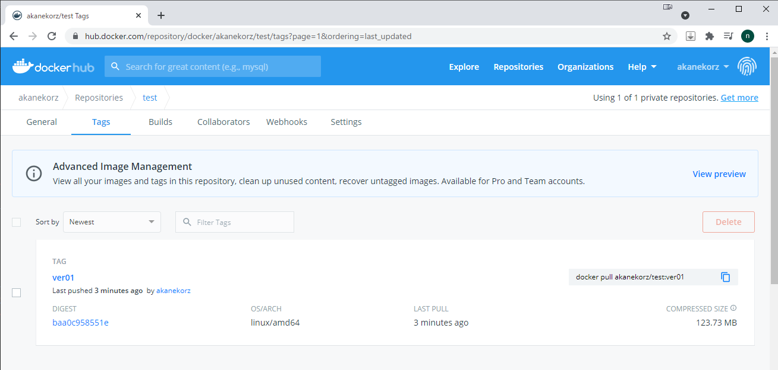

タグを追加すれば、同じ領域に複数のﾊﾞｰｼﾞｮﾝ違いが置けます。

docker hub からﾀﾞｳﾝﾛｰﾄﾞ
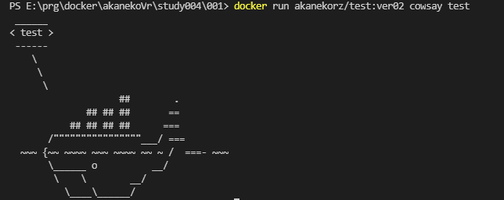
ﾛｰｶﾙｲﾒｰｼﾞを消します。

docke rmi -f ******************

-f 強制実行

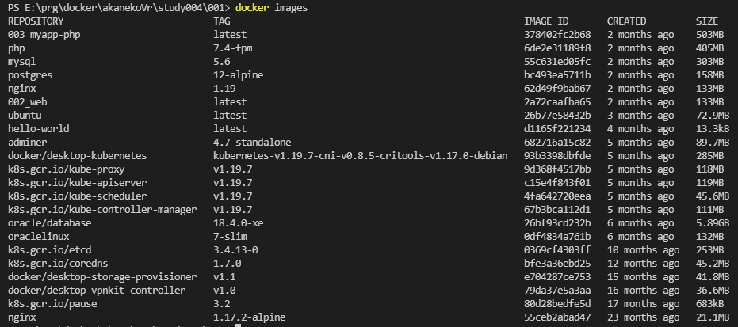

ｲﾒｰｼﾞが消えました

docker hub からﾀﾞｳﾝﾛｰﾄﾞ

(手順）
①docker hub ログイン | →ログイン中なので今回は不要です。
②docker pull

②docker pull

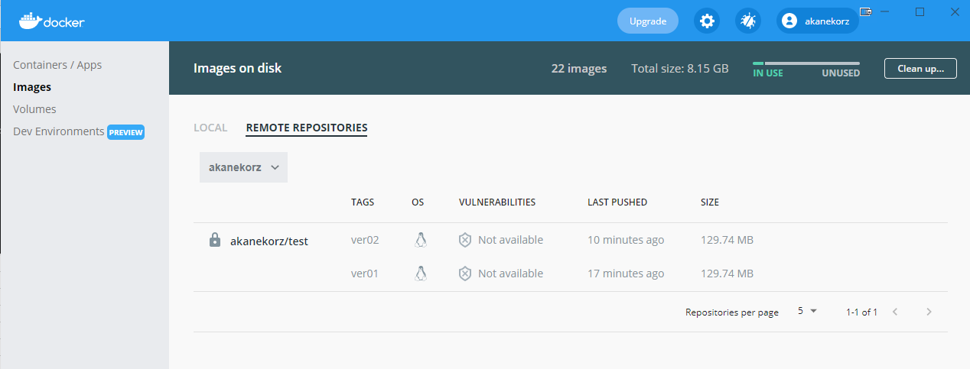

このｲﾒｰｼﾞを取得します。

docker pull ユーザ名/ﾘﾎﾟｼﾞﾄﾘ名:Tag名

docker pull akanekorz/test:ver02
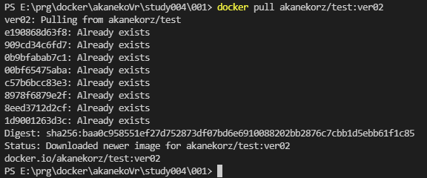

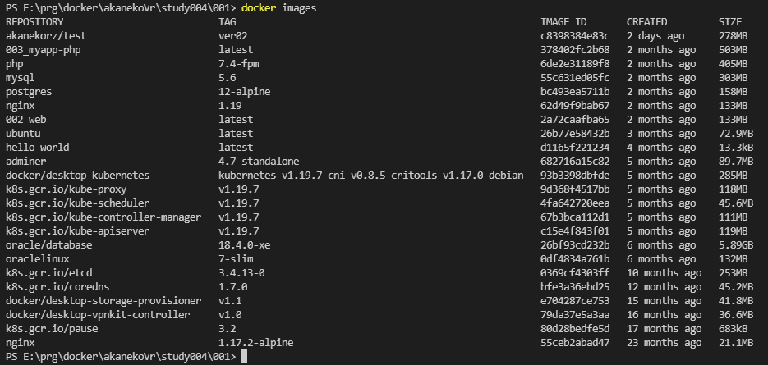

ｲﾒｰｼﾞが追加された事を
確認できます。

動作確認
docker run akanekorz/test:ver02 cowsay test

docker hub から消す
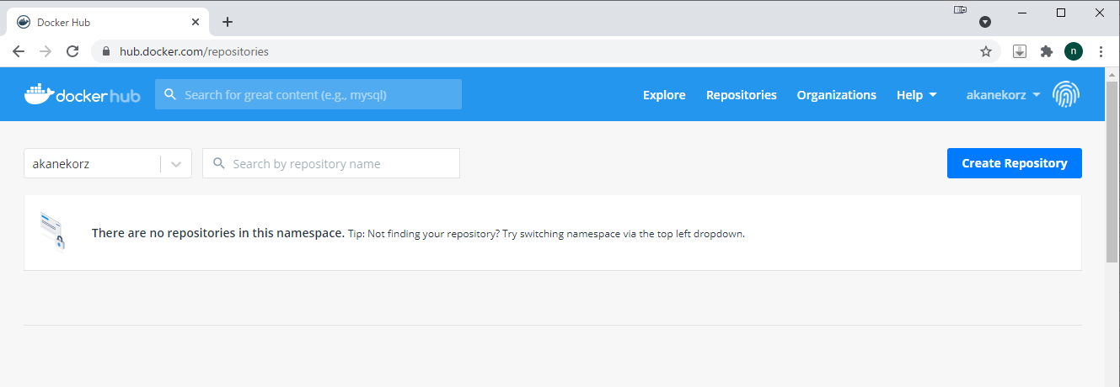
特定TAGを消す

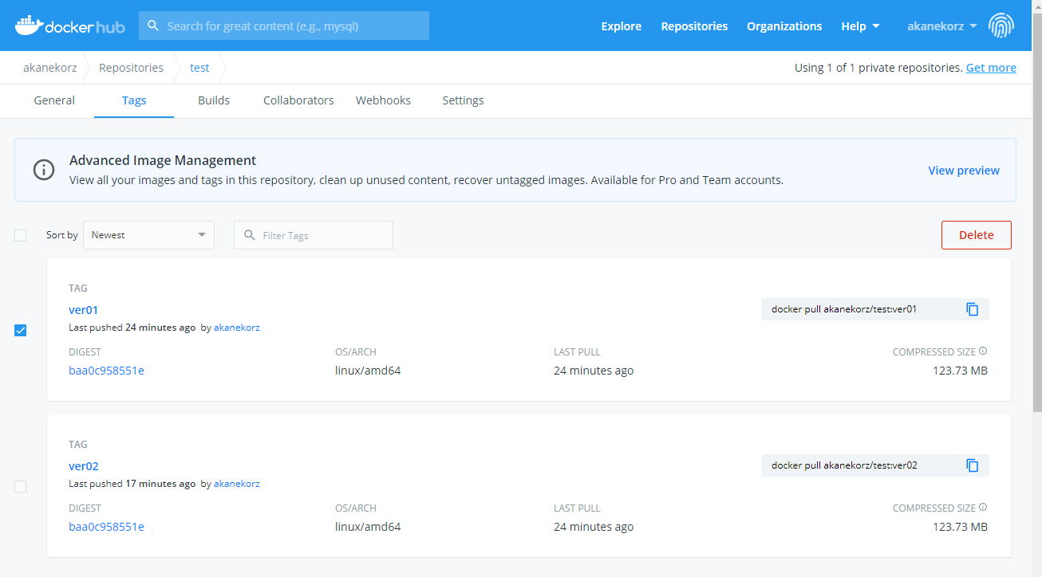

①

③

②

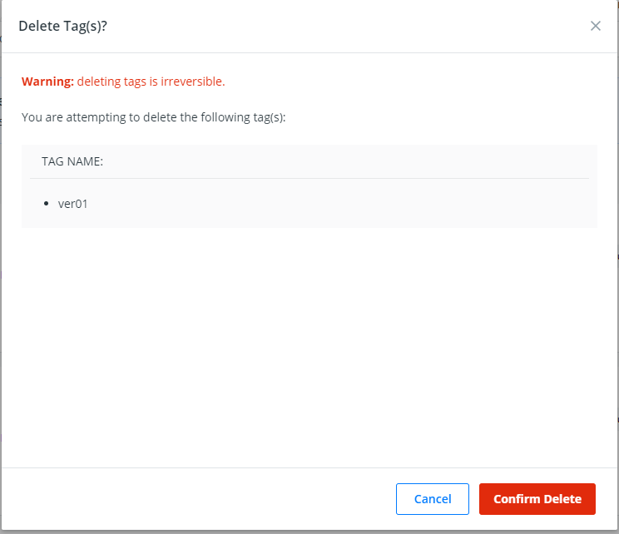

④

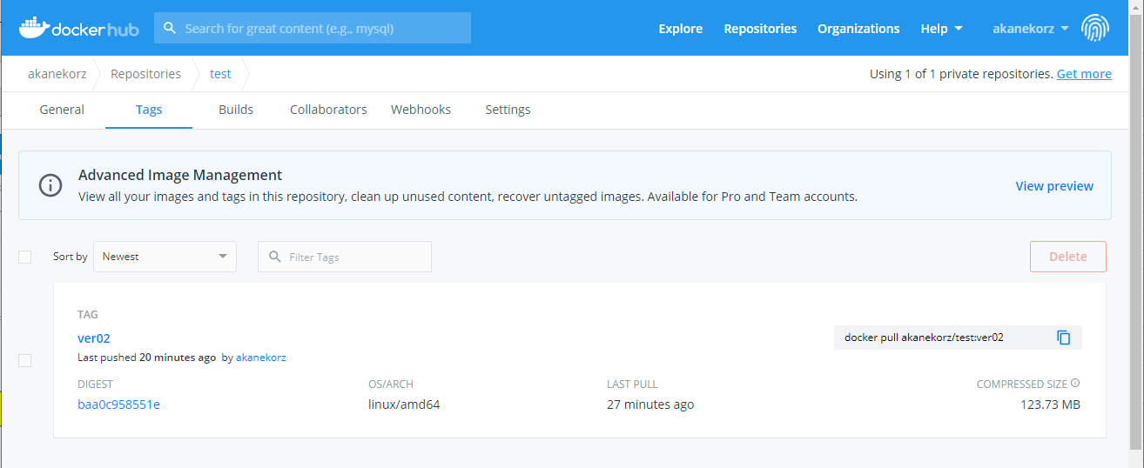

消えました

ﾘﾎﾟｼﾞﾄﾘを消す

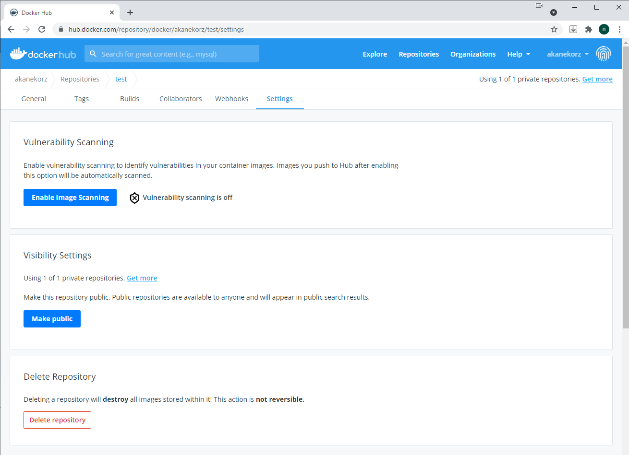

①

②

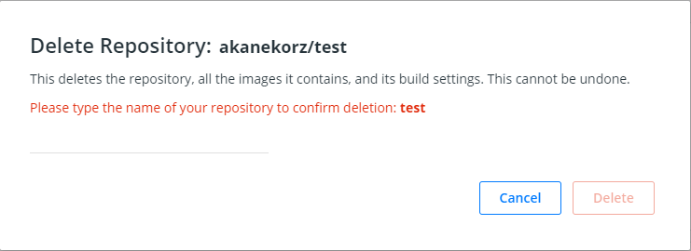

③削除確認画面です。
ここに削除対象ﾘﾎﾟｼﾞﾄﾘ名を入れてください。

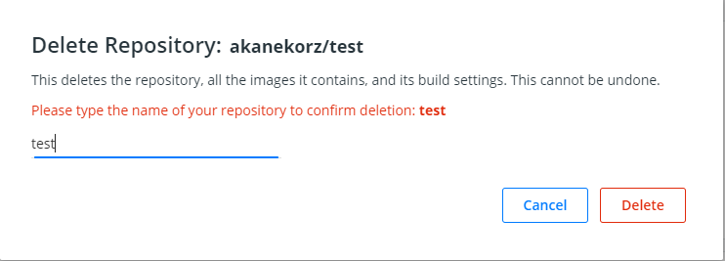

④

ﾘﾎﾟｼﾞﾄﾘが消えます。

